発注書（案）
 | ジュニアオリンピック出場選手への応援Tシャツ 発注明細
 |  |  |  |  | 下記の明細でTシャツを購入します
 |  | 団体名 |  |  | 発注日
 |  | 代表者名
 |  | 連絡先
 | シラトリ受取り店を記入 （必須）
 | 黄瀬川、 富士J 静岡、藤枝 袋井 浜松中央
 | 発注明細書送り先 |  | ski-taketo-k@ny.thn.ne.jp |  |  | （競技本部工藤 健人）

 | 氏名 | Tシャツカラー 選択 | サイズ （ユニセックス）
 |  | ホワイトorネイビー ブラック | S.M.L..LL.3L.4L.5L （ＳＳ150、140、130） | 枚数 | 単価 | 小計
1 |  |  |  |  | 2700 | 0
2 |  |  |  |  | 2700 | 0
3 |  |  |  |  | 2700 | 0
4 |  |  |  |  | 2700 | 0
5 |  |  |  |  | 2700 | 0
6 |  |  |  |  | 2700 | 0
7 |  |  |  |  | 2700 | 0
8 |  |  |  |  | 2700 | 0
9 |  |  |  |  | 2700 | 0
10 |  |  |  |  | 2700 | 0
合計 |  |  |  |  |  | 0
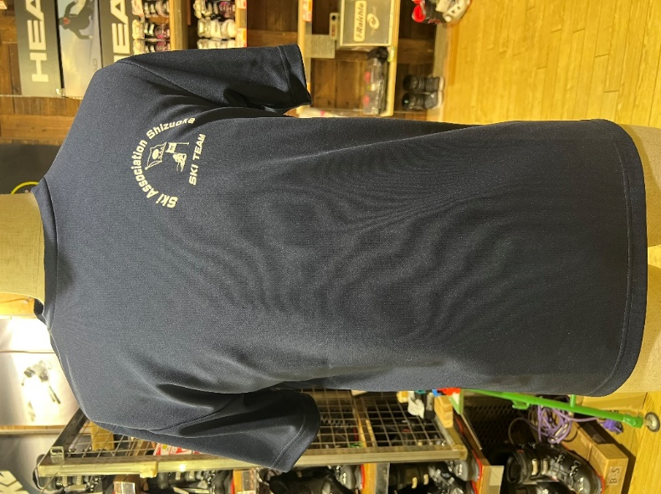
ブラック
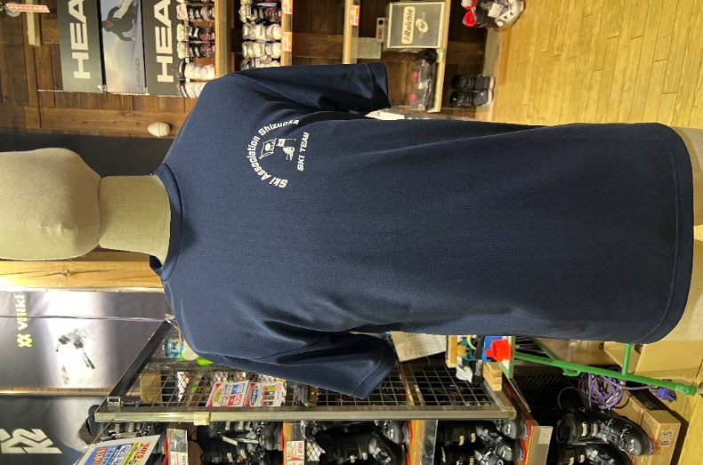
ネイビー
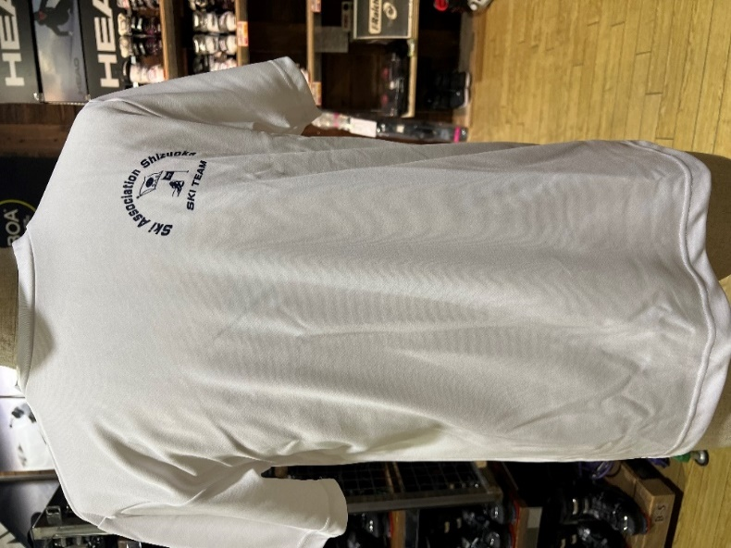
ホワイト

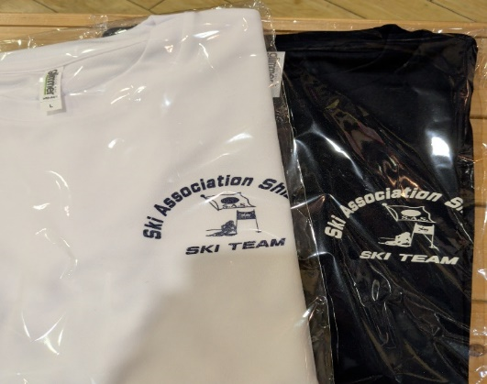

発注書記入例
発注明細書記入例

 | ジュニアオリンピック出場選手への応援Tシャツ 発注明細
 |  |  |  |  | 下記の明細でTシャツを購入します
 |  | 団体名 | トヨタ自動車東日本スキー部 |  | 発注日 | 2026-01-10
 |  | 代表者名 | 工藤 健人
 |  | 連絡先 | 090-4401-8618
 | シラトリ受取り店を記入 （必須） |  | 黄瀬川
 | 黄瀬川、 富士J 静岡、藤枝 袋井 浜松中央
 | 発注明細書送り先 |  | ski-taketo-k@ny.thn.ne.jp |  |  | （競技本部工藤 健人）

 | 氏名 | Tシャツカラー 選択 | サイズ （ユニセックス）
 |  | ホワイトorネイビー ブラック | S.M.L..LL.3L.4L.5L （ＳＳ150、140、130） | 枚数 | 単価 | 小計
1 | 工藤 健人 | ホワイト | Ｍ | 3 | 2700 | 8100
2 | 工藤 健人 | ネイビー | ＳＳ 150 | 2 | 2700 | 5400
3 | 工藤 健人 | ネイビー | ＳＳ 130 | 3 | 2700 | 8100
4 |  |  |  |  | 2700 | 0
5 |  |  |  |  | 2700 | 0
6 |  |  |  |  | 2700 | 0
7 |  |  |  |  | 2700 | 0
8 |  |  |  |  | 2700 | 0
9 |  |  |  |  | 2700 | 0
10 |  |  |  |  | 2700 | 0
合計 |  |  |  |  |  | 21600
ブラック
ネイビー
ホワイト

